Folha1
Project | AHF | AIF | CF | Effectiveness | Extendibility | Flexibility | Functionality | PHRD | PRCHEF | PRCHER | PRCHL | PRCHVC | PRHVL | PLOC | PRMI | MHF | MIF | PNCSS | PNOAC | PNOCC | PNOI | PNOSC | PF | Reusability | Understandability | Comentários
Metrics | 0.963 | 0.3077 | 0.1429 | 1.7583 | 1.9101 | 2.5398 | 2.4711 | 253.0537 | 174752.6519 | 2.0372 | 1025 | 619 | 5973.7225 | 435 | 15.4455 | 0.3055 | 0 | 257 | 0 | 13 | 1 | 0 | 1 | 1.9855 | -3.6181 | Tem um encapsulamento muito bom (AHF alto), herança/polimorfismo bom (MIF = 0), acoplamento excelente, flexibilidade e extensibilidade altas, boa reutilização, contudo, fraca compreensão (difícil de ler), complexidade muito alta e manutenibilidade alta.

 | Metric Fitness Functions by Class Level
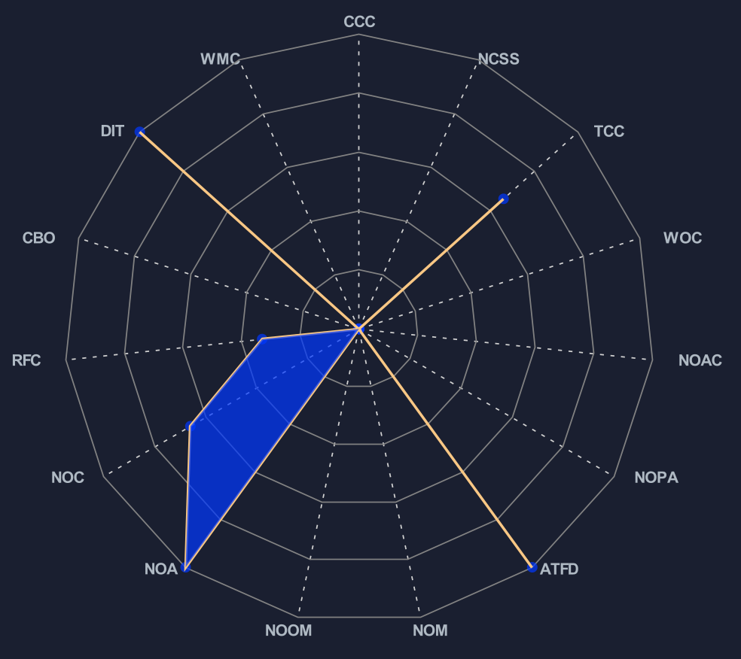

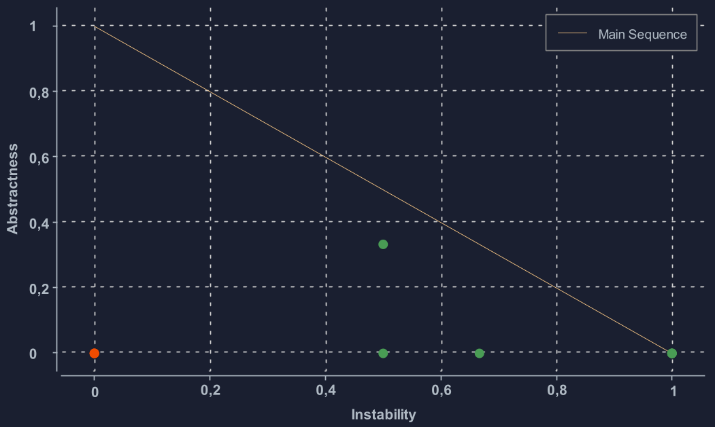

 | Metric Fitness Function by Package Level |  |  |  |  |  |  |  |  |  | Metric Fitness Function graphic of Feature Envy

